Товары
 | артикул | кол-во |  |  | фото 2 | фото 3 | фото 4 | гиперссылка (фото 1) | Сертификат, приложение к сертификату | номер сертификата | дата сертификата | срок действия сертифмката | Размер товара мм | объем изд м3 | вес изд кг.
Артикул: 08515 Название: Геншин. Пазл. 160 эл. Яэ Мико. 08515 Описание: Пазлы выполнены в дизайне лицензии «Genshin Impact», имеющей огромную популярность во всем мире. Удобный формат – квадратный пазл из 160 элементов впишется в любой интерьер. Качественные материалы и полиграфия, хорошая сцепка деталей. Техописание: Пазл 160 элементов. Комплектность: пазл . Материал: бумага, картон. Количество в коробке: 12 | 08515 | 84 | 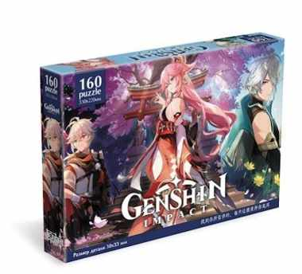 | 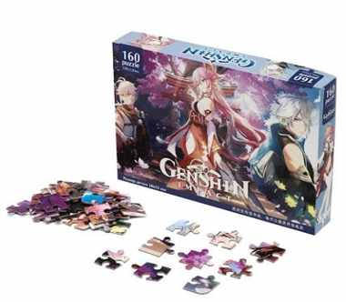 | https://cdn.ast.ru/v2/AST000000000254328/COVER/cover4.jpg | https://cdn.ast.ru/v2/AST000000000254328/COVER/spine.jpg | https://cdn.ast.ru/v2/AST000000000254328/COVER/cover3d.jpg | https://cdn.ast.ru/v2/AST000000000254328/COVER/cover1.jpg | https://cdn.ast.ru/v2/AST000000000241464/COVER/dopfoto01.jpg | ЕАЭС RU С-RU.НВ93.В.03549/23 | 2023-07-03 | 2028-07-12 | 197x30x134 | 0.0008 | 0.105
Артикул: 09578 Название: Origami. Пазл судьбы. VII. 09578 Описание: Пазл Судьбы состоит из 160 элементов. Пазлы судьбы - это коллекция из уникальных пазлов-предсказаний, созданных на основе метафорических карт. Какая картинка попадется - тайна, которую Вам предстоит разгадать в процессе сборки. Пазл Судьбы станет отличным подарком для всех, кто хочет узнать ответ на волнующий вопрос или приоткрыть завесу будущего. Собери всю коллекцию! Техописание: Пазл 160 элементов. Размер пазла: 220х330 мм. Материал: бумага, картон. Количество в коробке: 20 | 09578 | 80 | 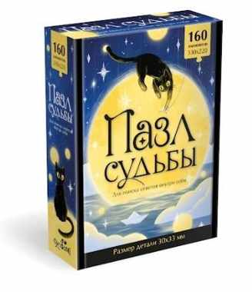 | 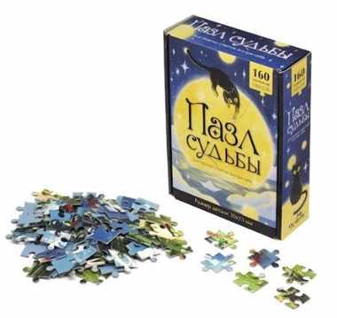 | https://cdn.ast.ru/v2/AST000000000265460/COVER/cover4.jpg | https://cdn.ast.ru/v2/AST000000000265460/COVER/spine.jpg | https://cdn.ast.ru/v2/AST000000000265460/COVER/cover3d.jpg | https://cdn.ast.ru/v2/AST000000000265460/COVER/cover1.jpg | https://cdn.ast.ru/v2/AST000000000260576/COVER/dopfoto01.jpg | ЕАЭС RU С-RU.НК16.В.00225/24 | 2024-08-02 | 2029-08-01 | 175x134x47 | 0.00079194 | 0.15
Артикул: 07004 Название: МиМиМишки.Набор.4в1.9-16-25-36.Приключения Мишек.07004 Описание: Набор пазлов 4в1 - это комплект пазлов с разной элементностью, включающий в себя головоломки из 9, 16, 25 и 36 элементов, объединенных общей тематикой. Набор пазлов с любимыми персонажами мультфильма Ми-Ми-Мишки понравится любому ребенку! Постепенно усложняя сборку пазла от 9 элементов до 36 элементов, ребенок научится внимательности, концентрации, а также сможет развить мелкую моторику. Техописание: 4 пазла (9, 16, 25, 36 элементов), объединённые тематикой. Комплектность: 4 пазла (150х150) с разным количеством элементов. Материал: бумага, картон. Количество в коробке: 8 | 07004 | 130 | 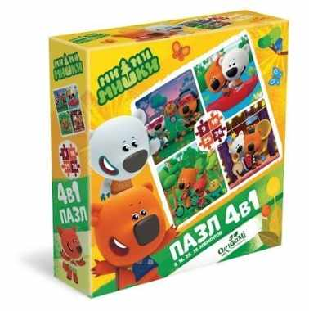 | 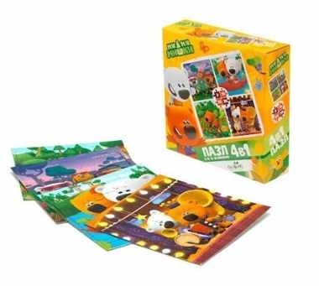 | https://cdn.ast.ru/v2/AST000000000236012/COVER/cover4.jpg | https://cdn.ast.ru/v2/AST000000000236012/COVER/spine.jpg | https://cdn.ast.ru/v2/AST000000000236012/COVER/cover3d.jpg | https://cdn.ast.ru/v2/AST000000000236012/COVER/cover1.jpg | https://cdn.ast.ru/v2/AST000000000241464/COVER/dopfoto01.jpg | ЕАЭС RU С-RU.НВ93.В.03549/23 | 2023-07-03 | 2028-07-12 | 320x60x230 | 0.004416 | 0.544
Артикул: 06748 Название: BabyGames пазл-карта мира 32эл. Напольный. +обучающие карточки. 06748 Описание: Пазл-гигант "карта мира" 32 элемента поможет ребенку изучить животных и места их обитания по всему свету. В наборе 56 карточек с описанием животных. Ребёнок берет карточку, изучает животного и находит его на карте. Техописание: В наборе: пазл 32 элементов. Размер пазла: 670х485 мм. Размер детали: 121х83 мм. 56 карточек. Материалы: бумага, картон. Количество в коробке: 10 | 06748 | 80 | 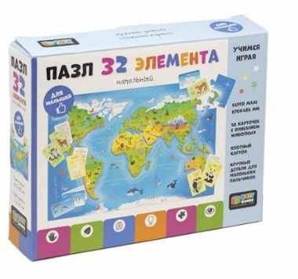 | 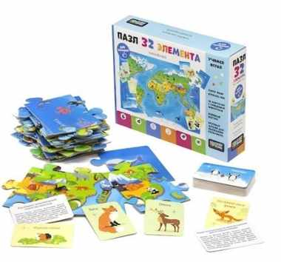 | https://cdn.ast.ru/v2/AST000000000232526/COVER/cover4.jpg | https://cdn.ast.ru/v2/AST000000000232526/COVER/spine.jpg |  | https://cdn.ast.ru/v2/AST000000000232526/COVER/cover1.jpg | https://cdn.ast.ru/v2/AST000000000238517/COVER/dopfoto01.jpg | ЕАЭС RU С-RU.НВ38.В.01145/22 | 2022-02-28 | 2027-02-27 | 190x40x150 | 0.00114 | 0.15
Артикул: 06530 Название: Виа Терра.Пазл.360Эл. Райский уголок.06530 Описание: Пазл 360 элементов "Райский уголок" - это интерьерный пазл, входящий в новую серию Via Terra. Красочные фотографии, взятые за основу серии, захочется собрать и взрослым и детям, а также пазл является отличным украшением любого интерьера! На каждой упаковке можно найти уникальное описание места, изображенного на ней. Сборка пазла - это отличное времяпрепровождение для всей семьи. Техописание: Пазл 360 элементов. Размер пазла: 475х475 мм. Размер детали: 40х28 мм. Материал: картон, бумага. Количество в коробке: 10 | 06530 | 140 | 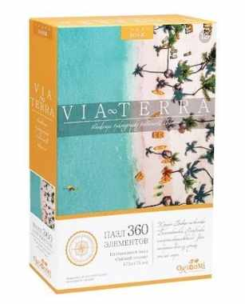 | 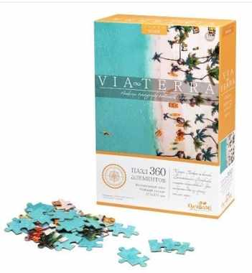 | https://cdn.ast.ru/v2/AST000000000217886/COVER/cover4.jpg | https://cdn.ast.ru/v2/AST000000000217886/COVER/spine.jpg | https://cdn.ast.ru/v2/AST000000000217886/COVER/cover3d.jpg | https://cdn.ast.ru/v2/AST000000000217886/COVER/cover1.jpg | https://cdn.ast.ru/v2/AST000000000246724/COVER/dopfoto01.jpg | ЕАЭС RU С-RU.НВ38.В.01534/22 | 2022-07-18 | 2027-07-17 | 180x10x120 | 0.000216 | 0.175

